Anweisungen HRV08, HRV52
Bestellungsformular Veranda HRV08, HRV52

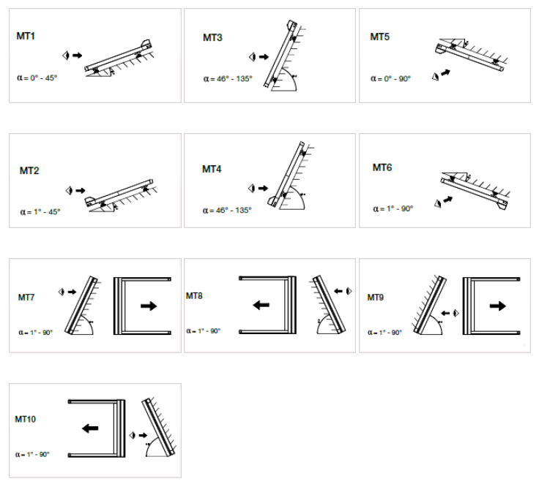
Produkt-Abkürzung 2
Abkürzung | Bezeichnung | Bemerkung
HRV08-ZIP | Veranda HRV08 - ZIP
HRV52 | Veranda HRV52

Produkttyp
Abkürzung | Bezeichnung | Bemerkung
HRV08 | Veranda HRV08 - ZIP
HRV52 | Veranda HRV52
HRV52pv | Veranda HRV52 mit Unterstützungszylinder | Ausfall über 5lfm im Preis, Ausfall bis 5lfm mit Aufpreis

Box-Art
Abkürzung | Bezeichnung | Bemerkung
MT1 | MT01 Außeninstallation | Variante möglich für Veranda HRV08 - ZIP
MT2 | MT02 Außeninstallation | Variante möglich für Veranda HRV08 - ZIP
MT3 | MT03 Außeninstallation | Variante möglich für Veranda HRV08 - ZIP
MT4 | MT04 Außeninstallation | Variante möglich für Veranda HRV08 - ZIP
MT5 | MT05 Inneninstallation | Variante möglich für Veranda HRV08 - ZIP
MT6 | MT06 Inneninstallation | Variante möglich für Veranda HRV08 - ZIP
MT7 | MT07 Außeninstallation | Variante möglich für Veranda HRV08 - ZIP
MT8 | MT08 Außeninstallation | Variante möglich für Veranda HRV08 - ZIP
MT9 | MT09 Inneninstallation | Variante möglich für Veranda HRV08 - ZIP
MT10 | MT10 Inneninstallation | Variante möglich für Veranda HRV08 - ZIP
HRV52 |  | Variante möglich für Veranda HRV52

Gekoppelten Anlagen - Folge
Abkürzung | Bezeichnung | Bemerkung
0 | ist nicht gekoppelt
1/2 | 1. von 2 in gem. Box
2/2 | 2. von 2 in gem. Box
1/3 | 1. von 3 in gem. Box
2/3 | 2. von 3 in gem. Box
3/3 | 3. von 3 in gem. Box
1/4 | 1. von 4 in gem. Box
2/4 | 2. von 4 in gem. Box
3/4 | 3. von 4 in gem. Box
4/4 | 4. von 4 in gem. Box

Montage-Art
Abkürzung | Bezeichnung | Bemerkung
A | Aufwicklung zum Fenster "A" (Standard)
AE | Aufwicklung zum Fenster "AE" (hellere Seite außen)

Betätigungs-Art |  |  | TECHNISCHE VARIANTEN FÜR VERANDA HRV08
Abkürzung | Bezeichnung | Bemerkung | Typ |  | Maximale Breite in Metern |  |  |  |  |  |  |  |  |  |  |  |  | max. Fläche | Anzahl der Verands | Anzahl der Motoren
0 | OHNE |  |  |  | 1 | 1.7 | 2 | 2.55 | 3 | 3.4 | 4 | 5 | 6 | 7.8 | 8 | 9 | 10
2S | 2.automatisch Orea RTS |  | 1.Variante | 1 Veranda | 1.Teil |  |  |  |  |  |  |  |  |  |  |  |  | 10,5m² | 1 | 1
6S | 6.automatisch Orea WT |  | 2.Variante | 2 Veranda |  | 2. Teil |  |  |  |  |  |  |  |  |  |  |  | 17,5m² | 2 | 1 | 2*
10S | 10. Motor Somfy Sunea iO (automatisch) |  | 2.Variante | 3 Veranda |  |  |  | 3.Teil |  |  |  |  |  |  |  |  |  | 26,25m² | 3 | 2
16BC | 16. Motor Becker C PLUS (automatisch) | Variante möglich für Veranda HRV08 - ZIP
17BE | 17. Motor Becker E (automatisch) | Variante möglich für Veranda HRV08 - ZIP
OrRTS40 | Motor Orea RTS 40Nm bis 27,5m² |  | 4.Variante | 4 Veranda |  |  |  |  |  | 4.Teil |  |  |  |  |  |  |  | 35m² | 4 | 2
OrRTS55 | Motor Orea RTS 55Nm bis 33m² | Variante möglich für Veranda HRV52 |  |  |  |  |  |  |  |  |  |  |  |  |  |  |  |  |  |  | * von 5001 mm - 2 Motoren
OrRTS70 | Motor Orea RTS 70Nm bis 55m² | Variante möglich für Veranda HRV52 | TECHNISCHE VARIANTEN FÜR VERANDA HRV08
OrRTS85 | Motor Orea RTS 85Nm bis 66m² | Variante möglich für Veranda HRV52 | Minimal Veranda Breite: |  |  | 0,85 m
OrWT25 | Motor Orea WT 25Nm bis 10,5m² | Variante möglich für Veranda HRV08 - ZIP | Veranda Maximale Breite: |  |  | 3 m
OrWT40 | Motor Orea WT 40Nm bis 27,5m² |  | Maximale Ausdehnung: |  |  | 3,5 m
OrWT55 | Motor Orea WT 55Nm bis 33m² | Variante möglich für Veranda HRV52 | Maximale Stofffläche: |  |  | 10,5m²
OrWT70 | Motor Orea WT 70Nm bis 55m² | Variante möglich für Veranda HRV52
OrWT85 | Motor Orea WT 85Nm bis 66m² | Variante möglich für Veranda HRV52
SiO25 | Motor Sunea iO 25Nm bis 10,5m² | Variante möglich für Veranda HRV08 - ZIP
SiO40 | Motor Sunea iO 40Nm bis 27,5m²
SiO55 | Motor Sunea iO 55Nm bis 33m² | Variante möglich für Veranda HRV52
SiO70 | Motor Sunea iO 70Nm bis 55m² | Variante möglich für Veranda HRV52
SiO85 | Motor Sunea iO 85Nm bis 66m² | Variante möglich für Veranda HRV52
BC30 | 16. motor BECKER 50 C 30/17 PLUS < 10,5m2 | Variante möglich für Veranda HRV08 - ZIP
BC40 | 16. motor BECKER 50 C 40/17 PLUS < 27,5m2 | Variante möglich für Veranda HRV08 - ZIP
BE30 | 17. motor BECKER 50 E 30/17 < 10,5m2 | Variante möglich für Veranda HRV08 - ZIP
BE40 | 17. motor BECKER 50 E 40/17 < 27,5m2 | Variante möglich für Veranda HRV08 - ZIP

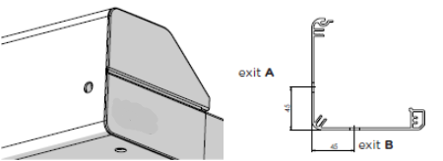
Betätigungs-Position
Abkürzung | Bezeichnung | Bemerkung
0 | OHNE (für gekoppelte Anlagen)
L | links | Variante möglich für Veranda HRV52
P | rechts | Variante möglich für Veranda HRV52
LA | links, Ausgang A | Variante möglich für Veranda HRV08 - ZIP
LB | links, Ausgang B | Variante möglich für Veranda HRV08 - ZIP
PA | rechts, Ausgang A | Variante möglich für Veranda HRV08 - ZIP
PB | rechts, Ausgang B | Variante möglich für Veranda HRV08 - ZIP

Stofffarbe
Abkürzung | Bezeichnung | Bemerkung
SLTZ 2044 | SC ZIP Stoff SLTZ 2044
SLTZ 2047 | SC ZIP Stoff SLTZ 2047
SLTZ 2051 | SC ZIP Stoff SLTZ 2051
SLTZ 2135 | SC ZIP Stoff SLTZ 2135
SLTZ 2167 | SC ZIP Stoff SLTZ 2167
SLTZ 2175 | SC ZIP Stoff SLTZ 2175
SLTZ86 2012 | SCREEN EX./IN. ZIP Soltis 86 2012
SLTZ86 2043 | SCREEN EX./IN. ZIP Soltis 86 2043
SLTZ86 2044 | SCREEN EX./IN. ZIP Soltis 86 2044
SLTZ86 2047 | SCREEN EX./IN. ZIP Soltis 86 2047
SLTZ86 2051 | SCREEN EX./IN. ZIP Soltis 86 2051
SLTZ86 2135 | SCREEN EX./IN. ZIP Soltis 86 2135
SLTZ86 2167 | SCREEN EX./IN. ZIP Soltis 86 2167
SLTZ86 2175 | SCREEN EX./IN. ZIP Soltis 86 2175
S BIRC 018 | MAR Stoff Elements Solids 314 018 120 Whisper | Variante möglich für Veranda HRV52
S BIRC 471 | MAR Stoff Elements Solids 314 471 120 Birch | Variante möglich für Veranda HRV52
S BIRC 703 | MAR Stoff Elements Solids 314 703 120 Fawn | Variante möglich für Veranda HRV52
S BIRC 803 | MAR Stoff Elements Solids 314 803 120 Satellite | Variante möglich für Veranda HRV52
S CIRR 954 | MAR Stoff Elements Stripes 320 954 120 Alloy | Variante möglich für Veranda HRV52
S CIRR 955 | MAR Stoff Elements Stripes 320 955 120 Cirrus | Variante möglich für Veranda HRV52
S CIRR 956 | MAR Stoff Elements Stripes 320 956 120 Parkway | Variante möglich für Veranda HRV52
S ELEM 252 | MAR Stoff Elements Stripes 320 252 120 Evergreen | Variante möglich für Veranda HRV52
S ELEM 441 | MAR Stoff Elements Stripes 320 441 120 Walk | Variante möglich für Veranda HRV52
S ELEM 614 | MAR Stoff Elements Stripes 320 614 120 Echo | Variante möglich für Veranda HRV52
S ELEM 714 | MAR Stoff Elements Stripes 320 714 120 Trace | Variante möglich für Veranda HRV52
S ELEM 715 | MAR Stoff Elements Stripes 320 715 120 Ramble | Variante möglich für Veranda HRV52
S ELEM 731 | MAR Stoff Elements Stripes 320 731 120 Imprint | Variante möglich für Veranda HRV52
S ELEM 758 | MAR Stoff Elements Stripes 320 758 120 Roof Tile | Variante möglich für Veranda HRV52
S GRAT 923 | MAR Stoff Urban Design 320 923 120 Steel | Variante möglich für Veranda HRV52
S GRAT 925 | MAR Stoff Urban Design 320 925 120 Grid | Variante möglich für Veranda HRV52
S GRAT 928 | MAR Stoff Urban Design 320 928 120 Grassy | Variante möglich für Veranda HRV52
S GRAT 930 | MAR Stoff Urban Design 320 930 120 Sunny | Variante möglich für Veranda HRV52
S GRAT 937 | MAR Stoff Urban Design 320 937 120 Iron | Variante möglich für Veranda HRV52
S LAND 639 | MAR Stoff Lumera Landscape 338 639 120 Sahara | Variante möglich für Veranda HRV52
S LAND 641 | MAR Stoff Lumera Landscape 338 641 120 Arctic | Variante möglich für Veranda HRV52
S LAND 642 | MAR Stoff Lumera Landscape 338 642 120 Greenland | Variante möglich für Veranda HRV52
S LAND 643 | MAR Stoff Lumera Landscape 338 643 120 Cliffs | Variante möglich für Veranda HRV52
S LAND 644 | MAR Stoff Lumera Landscape 338 644 120 Fjord | Variante möglich für Veranda HRV52
S LAND 655 | MAR Stoff Lumera Landscape 338 655 120 Ladakh | Variante möglich für Veranda HRV52
S LAND 656 | MAR Stoff Lumera Landscape 338 656 120 Chott | Variante möglich für Veranda HRV52
S LAND 658 | MAR Stoff Lumera Landscape 338 658 120 Gobi | Variante möglich für Veranda HRV52
S LAND 662 | MAR Stoff Lumera Landscape 338 662 120 Beach | Variante möglich für Veranda HRV52
S LAND 665 | MAR Stoff Lumera Landscape 338 665 120 Vulcano | Variante möglich für Veranda HRV52
S LAND 667 | MAR Stoff Lumera Landscape 338 667 120 Golden Crops | Variante möglich für Veranda HRV52
S LANDM 620 | MAR Stoff Lumera Land. Mini 338 620 120 Sand | Variante möglich für Veranda HRV52
S LANDM 621 | MAR Stoff Lumera Land. Mini 338 621 120 Gravel | Variante möglich für Veranda HRV52
S LANDM 623 | MAR Stoff Lumera Land. Mini 338 623 120 Lava | Variante möglich für Veranda HRV52
S LANDM 627 | MAR Stoff Lumera Land. Mini 338 627 120 Clay | Variante möglich für Veranda HRV52
S LEAF 770 | MAR Stoff Lumera Leaf 338 770 120 Williow | Variante möglich für Veranda HRV52
S LEAF 771 | MAR Stoff Lumera Leaf 338 771 120 Walnut | Variante möglich für Veranda HRV52
S LEAF 772 | MAR Stoff Lumera Leaf 338 772 120 Juniper | Variante möglich für Veranda HRV52
S LEAF 773 | MAR Stoff Lumera Leaf 338 773 120 Poplar | Variante möglich für Veranda HRV52
S LEAF 775 | MAR Stoff Lumera Leaf 338 775 120 Beech | Variante möglich für Veranda HRV52
S LEAF 777 | MAR Stoff Lumera Leaf 338 777 120 Maple | Variante möglich für Veranda HRV52
S LINE 990 | MAR Stoff Urban Design 320 990 120 Clarion | Variante möglich für Veranda HRV52
S LINE 991 | MAR Stoff Urban Design 320 991 120 Sunlite | Variante möglich für Veranda HRV52
S LINE 992 | MAR Stoff Urban Design 320 992 120 Timber | Variante möglich für Veranda HRV52
S LINE 993 | MAR Stoff Urban Design 320 993 120 Concrete | Variante möglich für Veranda HRV52
S LINE 994 | MAR Stoff Urban Design 320 994 120 Black Brick | Variante möglich für Veranda HRV52
S SOLI 003 | MAR Stoff Lumera Solids 338 003 120 Sulphur | Variante möglich für Veranda HRV52
S SOLI 033 | MAR Stoff Lumera Solids 338 033 120 Aragonit | Variante möglich für Veranda HRV52
S SOLI 079 | MAR Stoff Lumera Solids 338 079 120 Siderite | Variante möglich für Veranda HRV52
S SOLI 089 | MAR Stoff Lumera Solids 338 089 120 Peridot | Variante möglich für Veranda HRV52
S SOLI 136 | MAR Stoff Lumera Solids 338 136 120 Hematite | Variante möglich für Veranda HRV52
S SOLI 398 | MAR Stoff Lumera Solids 338 398 120 Slate | Variante möglich für Veranda HRV52
...

HRV80-ZIP, HRV80-ZIP-2P
...
Bemerkung zum Auftrag:

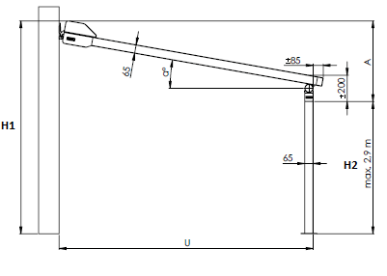
Erläuterungen:
6) Gesamtbreite = auf die Achse der Führungsleiste, der äußere Teil ist jeweils um 40 mm (2x20 mm) breiter als die Achse der Führungsleiste oder die Achse der Anschlusspunkte; d.h. die Breite der Box ist jeweils um 40 mm größer als die Gesamtbreite der Veranda. Das gilt nicht für die Veranda HRV80-ZIP-2P.
7) geben Sie die Breite = den Ausfall (Ausladung der Veranda)in mm ein.
8) wir koppeln max. 4 Stk. Veranden (haben keine gemeinsame Box). Die maximale Breite von 4 nebeneinander liegenden Veranden beträgt 16 m.
9) geben Sie die Höhe H1 in mm nur bei der Variante Veranda HRV80-ZIP-2P ein. H1 ist die Gesamthöhe inkl. Der Box. |  |  |  |  |  |  |  | A: Neigung (mm) = H1 - H2 |  | Neigungs- winkel (α) | 8° | 10°
10) geben Sie die Höhe H2 in mm nur bei der Variante Veranda HRV80-ZIP-2P ein. H2 ist die lichte Höhe, die max. Höhe ist 2900mm. |  |  |  |  |  |  |  | H1: Gesamthöhe inkl. Box
11) geben Sie die Höhe "X" in mm nur bei der Variante Veranda HRV80-ZIP-2P. Der Wert "X" bestimmt den Abstand zwischen dem Ständer und der Außenkante der Führungsleiste. |  |  |  |  |  |  |  | H2: Lichte Höhe (max. 2,9 m) | Ausfall (U) | 1500 | 490 | 535
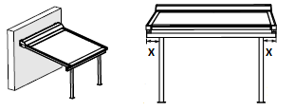
 |  | Der Wert "X" wird nicht bei gekoppelten Veranden ausgefüllt. |  |  |  |  |  | U: Ausfall |  | 2000 | 560 | 620
 |  |  |  |  |  |  |  |  |  | 2500 | 630 | 705
 |  |  |  |  |  |  |  |  |  | 3000 | 700 | 970
 |  |  |  |  |  |  |  |  |  | 3500 | 770 | 1055
 |  |  |  |  |  |  |  |  |  | 4000 | 840 | 1145
 |  |  |  |  |  |  |  |  |  | 4500 | 910 | 1230
 |  |  |  |  |  |  |  |  |  | 5000 | 980 | 1310
 |  |  |  |  |  |  |  |  | Bem0.1: Überprüfen Sie, ob die Neigung der Konstruktion größer oder gleich ist wie der Wert in der Tabelle, damit eine gute Wasserableitung an der Vorderseite gewährleistet ist. Die Nichteinhaltung der empfohlenen Neigung kann zu einer schlechten Wasserableitung und zu einer Beschädigung des Stoffs oder zu seiner Durchhängung führen.

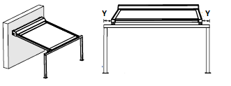
12) geben Sie den Wert "Y" in mm nur bei der Variante Veranda HRV80-ZIP-2P ein. Der Wert "Y" bestimmt den Abstand zwischen dem Ständer und der Außenkante der Führungsleiste.
 |  | Der Wert "Y" wird nicht bei gekoppelten Veranden ausgefüllt. |  |  |  |  |  |  | Veranda wird als Sonnenschutz und nicht als Regeschutz verwendet.

 |  |  |  | 17) wählen Sie aus den angebotenen Werten die Farbe des Stoffs, siehe Blatt INSTRUKTIONEN HRV80; die Farbtöne der Stoffe können in den einzelnen Lieferungen untereinander mäßig abweichen.
 |  |  |  | Stoffe Soltis 86, 92 : Veranda HRV80 mit Ausfall > 2670mm wird mit einer horizontalen Schwei√ünaht versehen
 |  |  |  | Stoffe Soltis B92 : Veranda HRV80 mit Ausfall > 1700mm wird mit einer horizontalen Schwei√ünaht versehen
 |  |  |  | 19) und 23) für die Veranda HRV80-ZIP-2P gilt, dass die Farbe der Führungsleiste mit der Farbe der Ständer identisch ist.
 |  |  |  | 20) und 29) für die Veranda HRV80-ZIP steht auch die Befestigung an die Wand mithilfe von "L" Profilen zur Verfügung, Verwenduch gleichzeitig mit den Haltern des Typs "Cv". Diese Profile können über das optionale Zubehör bestellt werden.

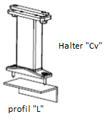
 |  |  |  | Längen der | Délky "L" Profile : | L1 = 50 x 30 x 3mm | (Best.-Nr. 6-014823-0000, zkr.2 VRH 116)
13) geben Sie den Wert "Z" in mm nur bei der Variante Veranda HRV80-ZIP-2P ein. Der Wert "Z" bestimmt die Entfernung zwischen dem Überstand der Führungsleiste bis zur Kante des Ständers. |  |  |  |  |  | L2 = 100 x 50 x 3mm | (Best.-Nr. 6-014824-0000, zkr.2 VRH 114)
 |  |  |  |  |  | L3 = 150 x 50 x 4,5mm | (Best.-Nr. 6-014825-0000, zkr.2 VRH 115)
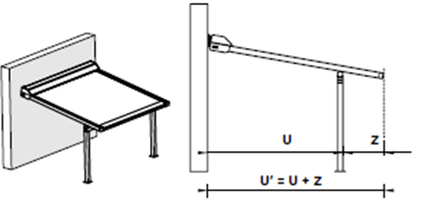
 |  |  | Bem. 2: die Werte "X" und "Y" können nicht kombiniert werden. Wenn der Wert "X" eingegeben ist, dann beträgt der Wert "Y" = 0, dasselbe gilt auch umgekehrt.

 |  |  |  | Bem.2: zur Anordnung des Ständers an der Wand muss man den Fuß "2" durch die Bemerkung.
 |  |  |  |  | Fuß "STANDARD" |  | "Fuß 2"

 | U´=max.5m

Gültigkeit ab: 01.07.2024. |  | Für sämtliche Geschäftsbeziehungen gelten die Bestimmungen der Allgemeinen Geschäftsbedingungen der Gesellschaft ISOTRA a.s. in der gültigen Fassung, sofern nicht anders festgelegt ist.

Anweisu HRV80-ZIP, HRV80-ZIP-2P
Bestellformular Veranda HRV80 - ZIP

Produktabkürzung
Abkürzung | Benennung | Bemerkung
HRV80-ZIP | Veranda HRV80-ZIP
HRV80-ZIP 2P | Veranda HRV80-ZIP 2P

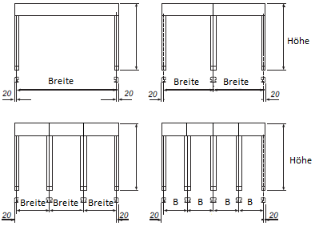
Produkttyp
Abkürzung | Benennung | Bemerkung |  | Veranda HRV80 - ZIP |  | Veranda HRV80 - ZIP - 2P
HRV80 | Veranda HRV80-ZIP | Das Stützprofil wird automatisch oberhalb einer 4-Meter-Verlängerung mitgeliefert.
HRV80pp | Veranda HRV80-ZIP mit Stützrohr | Stützprofil immer im Lieferumfang enthalten
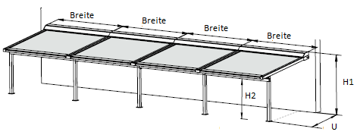
HRV802P | Veranda HRV80-ZIP 2P | Das Stützprofil wird automatisch oberhalb einer 4-Meter-Verlängerung mitgeliefert.
HRV802Ppp | Veranda HRV80-ZIP 2P mit Stützrohr | Stützprofil immer im Lieferumfang enthalten

Typ der Box
Abkürzung | Benennung | Bemerkung
HRV80 | Box für die Veranda HRV80-ZIP | Maß 175x245

Rollos in einer gemeinsamen Box - Reihenfolge
Abkürzung | Benennung | Bemerkung
0 | das Rollo ist nicht gekoppelt
1/2 | a - 1. von 2 | die Rollos sind nicht in gemeinsamer Box
2/2 | a - 2. von 2 | die Rollos sind nicht in gemeinsamer Box
1/3 | b - 1. von 3 | die Rollos sind nicht in gemeinsamer Box
2/3 | b - 2. von 3 | die Rollos sind nicht in gemeinsamer Box |  |  | Die maximale Breite von 4 nebeneinander liegenden Veranden beträgt 16 m.
3/3 | b - 3. von 3 | die Rollos sind nicht in gemeinsamer Box
1/4 | c - 1. von 4 | die Rollos sind nicht in gemeinsamer Box
2/4 | c - 2. von 4 | die Rollos sind nicht in gemeinsamer Box
3/4 | c - 3. von 4 | die Rollos sind nicht in gemeinsamer Box
4/4 | c - 4. von 4 | die Rollos sind nicht in gemeinsamer Box
 |  |  | Veranda HRV80pp |  | Veranda HRV802Ppp
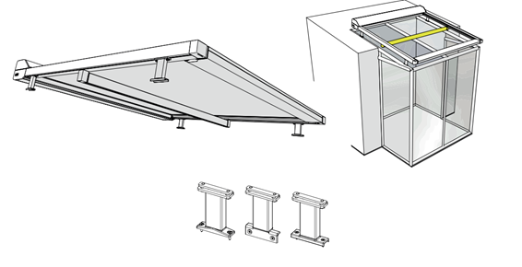
Maß "X" [mm]
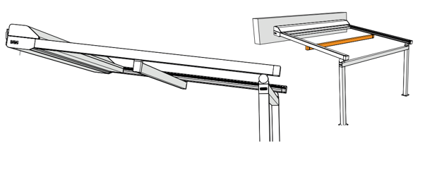
Abkürzung | Benennung | Bemerkung
0 | 0mm
65 | 65mm | Variante möglich für die Veranda HRV80-ZIP-2P
100 | 100mm | Variante möglich für die Veranda HRV80-ZIP-2P
200 | 200mm | Variante möglich für die Veranda HRV80-ZIP-2P
300 | 300mm | Variante möglich für die Veranda HRV80-ZIP-2P
400 | 400mm | Variante möglich für die Veranda HRV80-ZIP-2P
500 | 500mm | Variante möglich für die Veranda HRV80-ZIP-2P

Maß "Y" [mm]
Abkürzung | Benennung | Bemerkung
0 | 0mm
65 | 65mm | Variante möglich für die Veranda HRV80-ZIP-2P
100 | 100mm | Variante möglich für die Veranda HRV80-ZIP-2P
200 | 200mm | Variante möglich für die Veranda HRV80-ZIP-2P
300 | 300mm | Variante möglich für die Veranda HRV80-ZIP-2P
400 | 400mm | Variante möglich für die Veranda HRV80-ZIP-2P
500 | 500mm | Variante möglich für die Veranda HRV80-ZIP-2P

Maß "Z" [mm]
Abkürzung | Benennung | Bemerkung
0 | 0mm | Variante nur für die Veranda HRV80-ZIP
85 | 85mm | Variante möglich für die Veranda HRV80-ZIP-2P
100 | 100mm | Variante möglich für die Veranda HRV80-ZIP-2P
200 | 200mm | Variante möglich für die Veranda HRV80-ZIP-2P
...

